Worksheet
Изображение* | ID | Код | Артикул* | Название товара* | Цена, руб.* | Основной | Удаленный | В пути | 0 | Ваш заказ
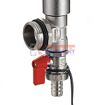 | 835386 | ZGR-000086 | QS-2801 | Тройник коллекторный в сборе 1"(тройник,воздухоотвод., дренажный кран) ZEGOR (2/40шт) | 1 351.26 руб. | >10 | 0 | 0 | шт |  | 0
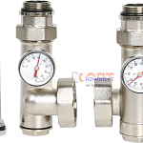 | 836403 | ZGR-000087 | QS-6801 | Комплект универсальный 1" с термометрами для подключ цирк насоса 130-180 мм ZEGOR (1/10шт) | 5 093.05 руб. | 1 | 0 | 0 | шт |  | 0
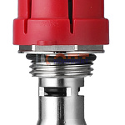 | 868668 | ZGR-000156 | QS-9011 | расходомер ZEGOR для коллекторных блоков (1/72шт) | 306.24 руб. | 0 | 0 | 0 | шт |  | 0

